Jan 2018
Jan-18
Tag: 1
Phase: 0
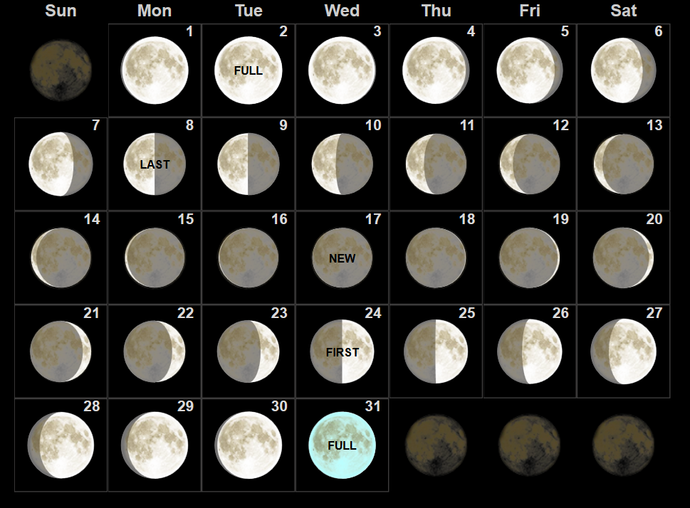
Tag: 2
Phase: 0
Tag: 3
Phase: 0
Tag: 4
Phase: 0
Tag: 5
Phase: 1
Tag: 6
Phase: 1
Tag: 7
Phase: 1
Tag: 8
Phase: 1
Tag: 9
Phase: 2
Tag: 10
Phase: 2
Tag: 11
Phase: 2
Tag: 12
Phase: 3
Tag: 13
Phase: 3
Tag: 14
Phase: 3
Tag: 15
Phase: 3
Tag: 16
Phase: 4
Tag: 17
Phase: 4
Tag: 18
Phase: 4
Tag: 19
Phase: 4
Tag: 20
Phase: 5
Tag: 21
Phase: 5
Tag: 22
Phase: 5
Tag: 23
Phase: 6
Tag: 24
Phase: 6
Tag: 25
Phase: 6
Tag: 26
Phase: 6
Tag: 27
Phase: 7
Tag: 28
Phase: 7
Tag: 29
Phase: 7
Tag: 30
Phase: 7
Tag: 31
Phase: 0

Sept 2018
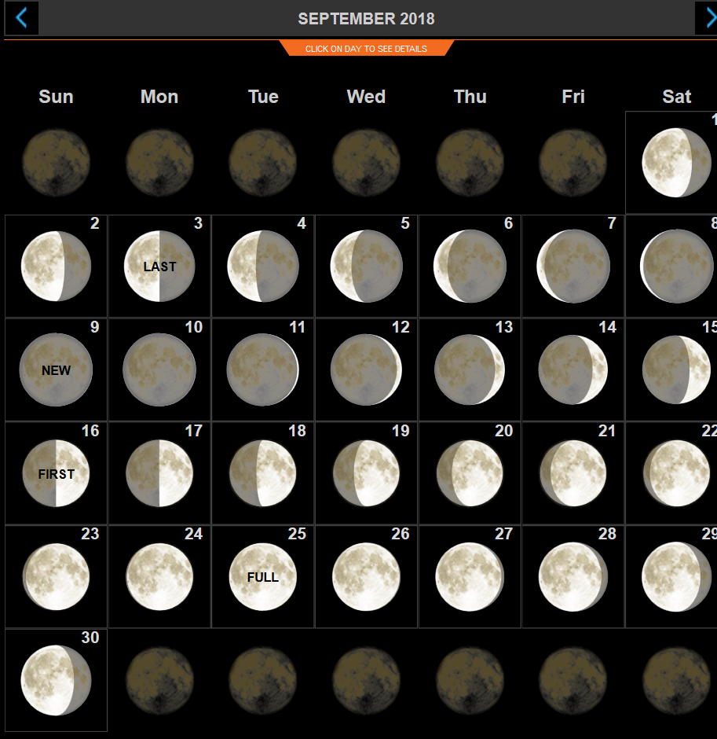
Sep-18
Tag: 1
Phase: 1
Tag: 2
Phase: 2
Tag: 3
Phase: 2
Tag: 4
Phase: 2
Tag: 5
Phase: 2
Tag: 6
Phase: 3
Tag: 7
Phase: 3
Tag: 8
Phase: 3
Tag: 9
Phase: 4
Tag: 10
Phase: 4
Tag: 11
Phase: 4
Tag: 12
Phase: 4
Tag: 13
Phase: 5
Tag: 14
Phase: 5
Tag: 15
Phase: 5
Tag: 16
Phase: 5
Tag: 17
Phase: 6
Tag: 18
Phase: 6
Tag: 19
Phase: 6
Tag: 20
Phase: 7
Tag: 21
Phase: 7
Tag: 22
Phase: 7
Tag: 23
Phase: 7
Tag: 24
Phase: 0
Tag: 25
Phase: 0
Tag: 26
Phase: 0
Tag: 27
Phase: 0
Tag: 28
Phase: 1
Tag: 29
Phase: 1
Tag: 30
Phase: 1

